4. 이해관계자 지도
이해관계자 지도 그리기
기존에 알고 있던 이해관계자
새롭게 알게 된 이해관계자
이해관계자들이 이야기하는 문제
이해관계자들이 기존에 시도하고 있던 문제해결 방법
아직 해결되지 못한 문제

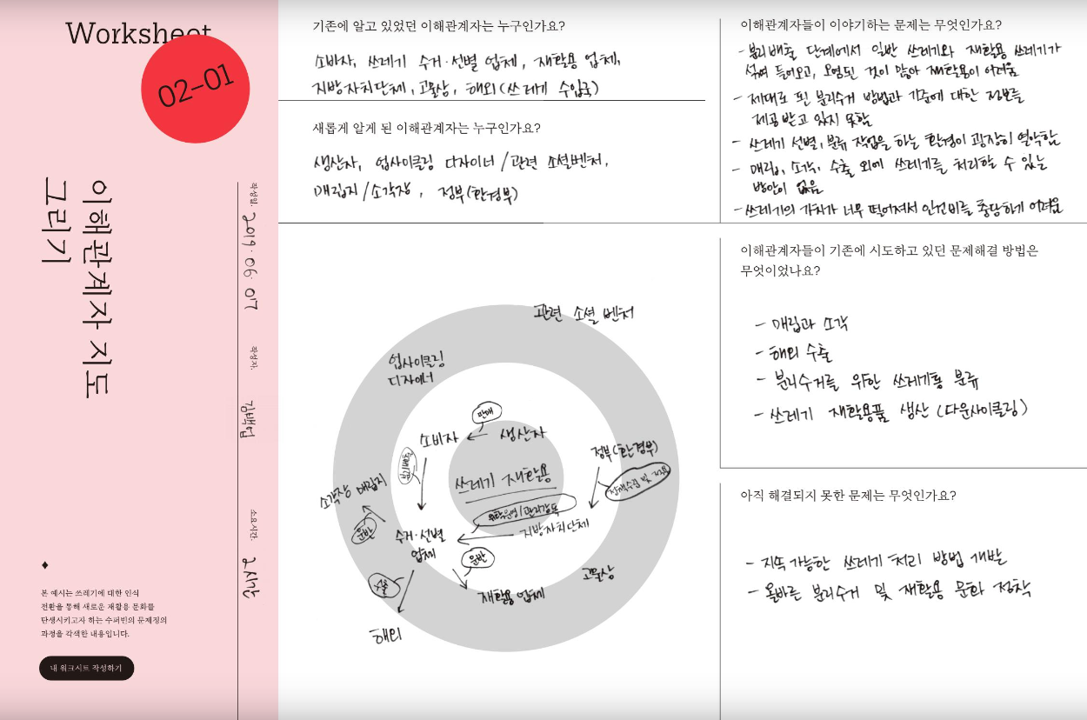
*그림으로 각 이해관계자끼리의 관계 표현하기
*예시

5. 5why
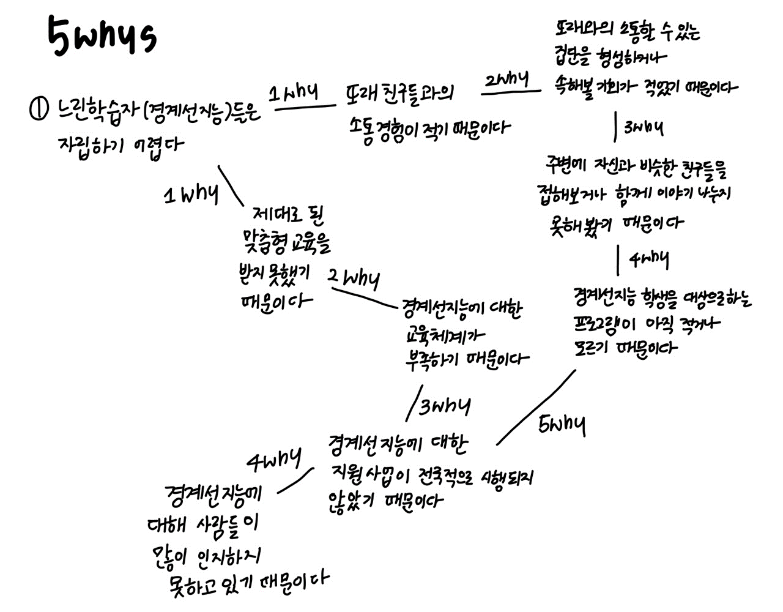
5whys?
5why를 뻗어나갈 때 본인이 생각하는 원인을 적되 반드시 근거가 있어야 함 단, 추정이 필요한 부분은 별도 표시 / 추정이 필요한 부분은 인터뷰를 통해 확인 5why를 제작할 때 mindmeister나 marimba 프로그램 활용하면 편리!

*예시

7. 인터뷰_가설
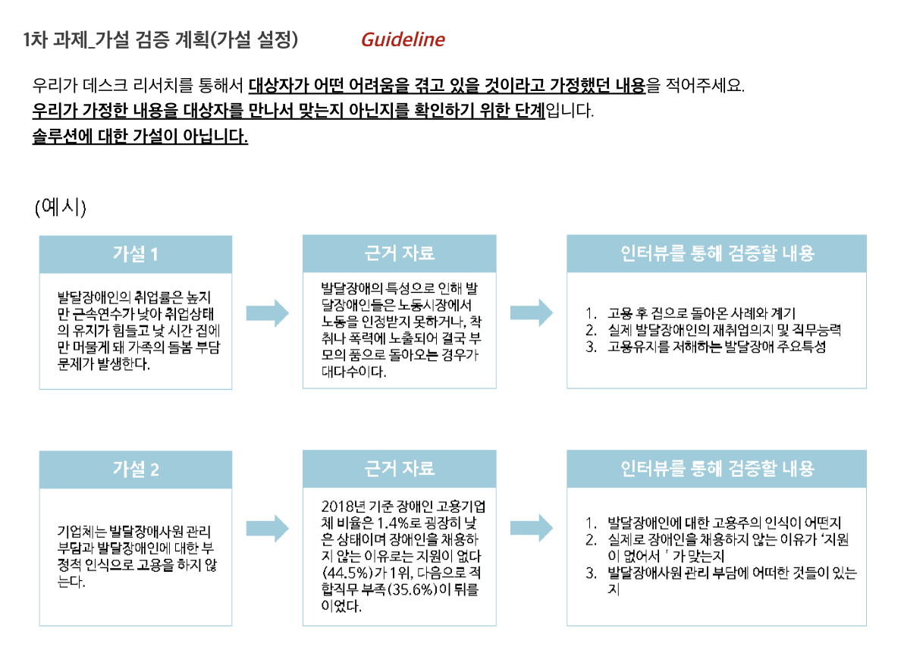
가설 1 |  | 근거 자료 |  | 인터뷰를 통해 검증할 내용
 | → |  | →

가설 2 |  | 근거 자료 |  | 인터뷰를 통해 검증할 내용
 | → |  | →

가설 3 |  | 근거 자료 |  | 인터뷰를 통해 검증할 내용
 | → |  | →

가설 4 |  | 근거 자료 |  | 인터뷰를 통해 검증할 내용
 | → |  | →

